关系图
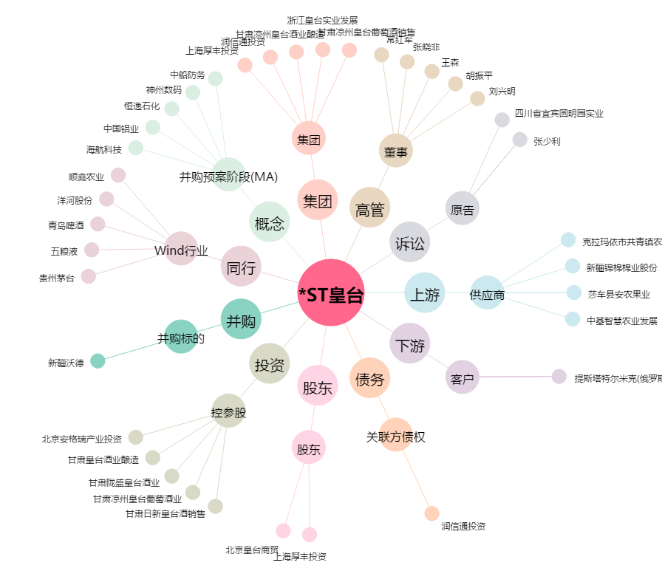
*ST皇台[000995.SZ] - 关系概览图

